Sonar
repository | datetime | version | ncloc | complexity | comments | duplication | test_success | fast_tests | coverage | code_quality | testing_status | Maintainability | Reliability | total
API | 04-01-2026-00-00-00 | v0.0.0 | 0 | 0 | 0 | 1 | 0 | 0 | 0 | 0.33 | 0 | 0.165 | 0 | 0.165
API | 04-10-2026-00-00-00 | v0.0.0 | 0 | 0 | 0 | 1 | 0 | 0 | 0 | 0.33 | 0 | 0.165 | 0 | 0.165
API | 04-27-2026-02-33-15 | v1.0.0 | 3082 | 0.81582278481 | 0 | 1 | 0 | 0 | 0.963 | 0.59922151899 | 0.4815 | 0.29961075949 | 0.24075 | 0.54036075949

repository | datetime | version | ncloc | complexity | comments | duplication | test_success | fast_tests | coverage | code_quality | testing_status | Maintainability | Reliability | total
WEB | 04-01-2026-04-01-00 | v0.0.0 | 0 | 0 | 0 | 1 | 0 | 0 | 0 | 0.33 | 0 | 0.165 | 0 | 0.165
WEB | 04-10-2026-00-00-00 | v0.0.0 | 0 | 0 | 0 | 1 | 0 | 0 | 0 | 0.33 | 0 | 0.165 | 0 | 0.165
WEB | 04-27-2026-02-16-43 | v0.0.0 | 2561 | 0.74390243902 | 0 | 1 | 0 | 0 | 0.858 | 0.57548780488 | 0.429 | 0.28774390244 | 0.2145 | 0.50224390244

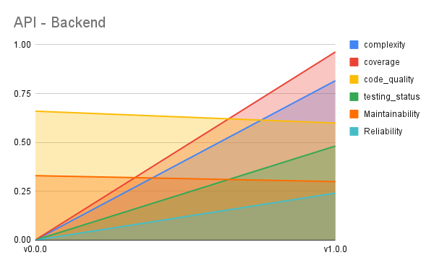
WEB - Frontend

